fingers
En unity los dedos se mueven en el eje x de 0 a un valor maximo de -80
La posicion natural es de aproximadamene -23 en el indice |  |  |  |  |  |  |  |  |  |  | En unity el cuerpo est{a localizado en x0,y0yz0 como si los pies estuvieran en ese punto

 |  |  |  | y1 | y2 | x1 | x2 | a | b | onyl move 3rd falange if value is less than
0 | R | pink | 1 | 0 | 80 | 3364.699 | 58.80452 | -0.024199199486 | 81.42302231 | 1698.499
1 | R | pink | 2 | 0 | 80 | 3364.699 | 58.80452 | -0.024199199486 | 81.42302231
2 | R | pink | 3 | 0 | 80 | 3364.699 | 58.80452 | -0.024199199486 | 81.42302231
3 | R | ring | 1 | 0 | 80 | 5547.451 | 500.1178 | -0.01584995419 | 87.926844219 | 1026.175
4 | R | ring | 2 | 0 | 80 | 5547.451 | 500.1178 | -0.01584995419 | 87.926844219
5 | R | ring | 3 | 0 | 80 | 5547.451 | 500.1178 | -0.01584995419 | 87.926844219
6 | R | mid | 1 | 0 | 80 | 5928.343 | 125.4656 | -0.013786264035 | 81.729701889 | 1071.23
7 | R | mid | 2 | 0 | 80 | 5928.343 | 125.4656 | -0.013786264035 | 81.729701889
8 | R | mid | 3 | 0 | 80 | 5928.343 | 125.4656 | -0.013786264035 | 81.729701889
9 | R | index | 1 | 0 | 80 | 3377.868 | 86.23113 | -0.024304017472 | 82.09576289 | 1247.512
10 | R | index | 2 | 0 | 80 | 3377.868 | 86.23113 | -0.024304017472 | 82.09576289
11 | R | index | 3 | 0 | 80 | 3377.868 | 86.23113 | -0.024304017472 | 82.09576289 | 1260.854 | Default rigth hand position and rotation
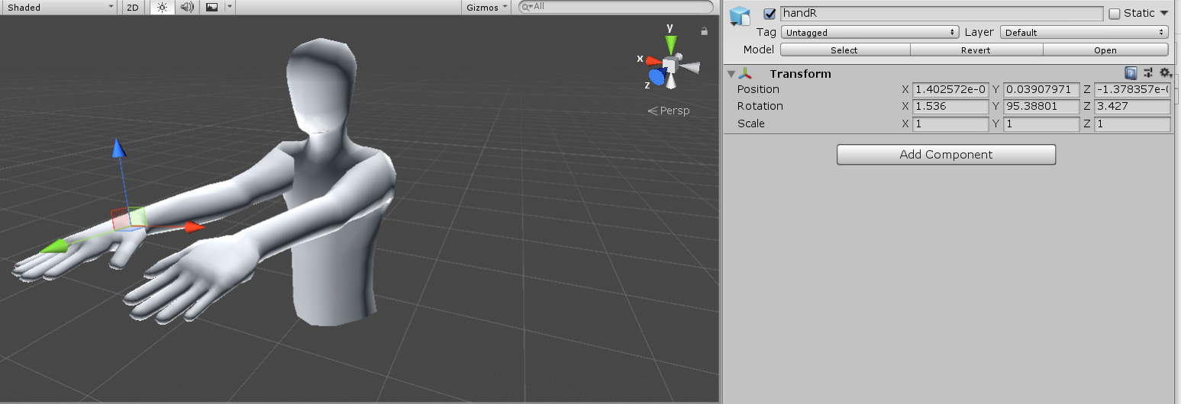
12 | R | Thumb | 1 | -10 | 30 | 2672.114 | 1391.7 | -0.031239895846 | 73.476563049 | 3444.49
13 | R | Thumb | 2 | 0 | 50 | 2672.114 | 1391.7 | -0.039049869808 | 104.34570381
14 | R | Thumb | 3 | 0 | 30 | 2672.114 | 1391.7 | -0.023429921885 | 62.607422287

 |  |  |  | y1 | y2 | x1 | x2 | a | b
0 | L | pink | 1 | 0 | 80 | 6460.342 | 710.8108 | -0.013914177907 | 89.89034793
1 | L | pink | 2 | 0 | 80 | 6460.342 | 710.8108 | -0.013914177907 | 89.89034793
2 | L | pink | 3 | 0 | 80 | 6460.342 | 710.8108 | -0.013914177907 | 89.89034793
3 | L | ring | 1 | 0 | 80 | 5723.545 | 0 | -0.013977351449 | 80.000
4 | L | ring | 2 | 0 | 80 | 5723.545 | 0 | -0.013977351449 | 80.000
5 | L | ring | 3 | 0 | 80 | 5723.545 | 0 | -0.013977351449 | 80.000
6 | L | mid | 1 | 0 | 80 | 4545.418 | 0 | -0.017600141505 | 80.000
7 | L | mid | 2 | 0 | 80 | 4545.418 | 0 | -0.017600141505 | 80.000
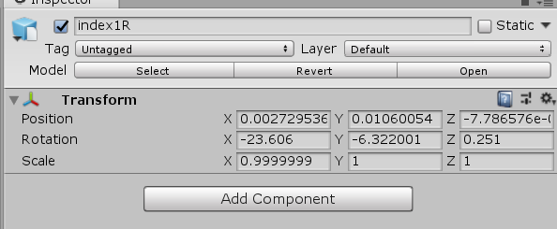
8 | L | mid | 3 | 0 | 80 | 4545.418 | 0 | -0.017600141505 | 80.000 |  | idx1
9 | L | index | 1 | 0 | 80 | 6587.761 | 179.7211 | -0.012484316772 | 82.243695143
10 | L | index | 2 | 0 | 80 | 6587.761 | 179.7211 | -0.012484316772 | 82.243695143
11 | L | index | 3 | 0 | 80 | 6587.761 | 179.7211 | -0.012484316772 | 82.243695143
12 | L | Thumb | 1 | -10 | 30 | 5525.823 | 960.2441 | -0.0087612109825 | 38.412901155
13 | L | Thumb | 2 | 0 | 50 | 5525.823 | 960.2441 | -0.010951513728 | 60.516126443
14 | L | Thumb | 3 | 0 | 30 | 5525.823 | 960.2441 | -0.0065709082369 | 36.309675866

 |  |  |  |  |  |  |  |  |  |  | idx3

